Лист1
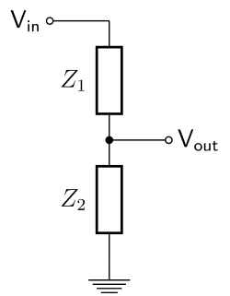
Vin | 14
Vout | 3.5
Z1 | 3
Z2 | 1

